JPND výzva 2017
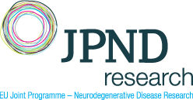
Iniciativa Společného programování v oblasti neurodegenerativních onemocnění „Mnohonárodnostní vědecké projekty analyzující charakteristiky napříč neuro-degenerativními onemocněními“ - specifikace nákladů projektu (v EUR)

Druh nákladu | 2017 | 2018 | 2019 | 2020 | Kategorie výzkumné aktivity *

Osobní náklady
Hmotný majetek
Nehmotný majetek
Služby/smluvní výzkum
Dopl. náklady/výdaje
Celkem | 0 | 0 | 0 | 0

* Základní výzkum / Aplikovaný výzkum / Experimentální vývoj

Jméno a příjmení českého člena řešitelského týmu projektu:

Instituce českého člena řešitelského týmu projektu:

Datum a podpis českého člena řešitelského týmu projektu:

Datum a podpis statutárního zástupce výzkumné organizace:

